баги
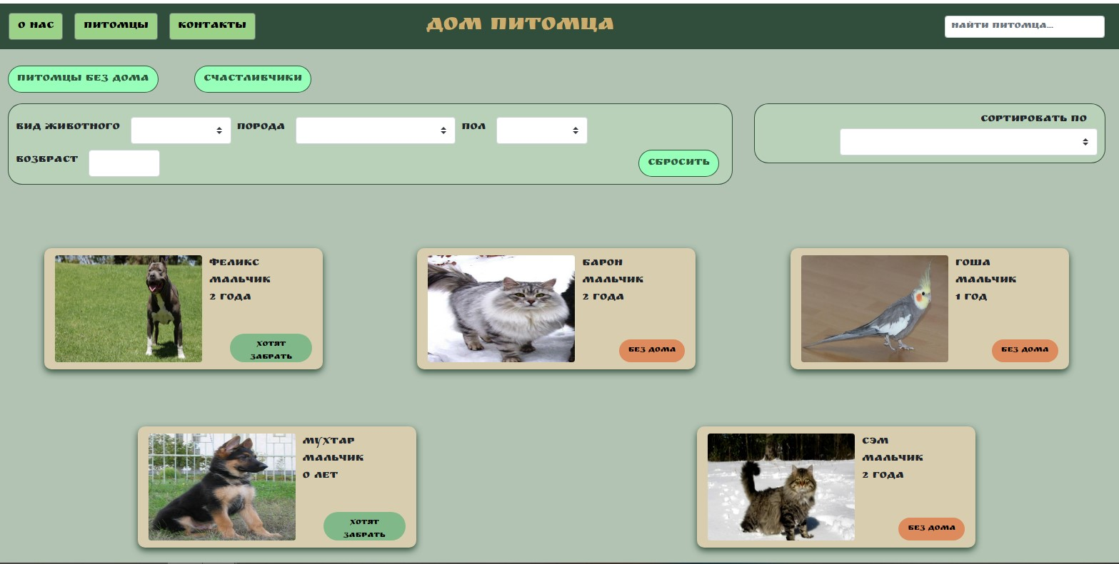
Number | Title | Priority | Preconditions | Steps | Result | Enviroment | Comment
БР-1 | Возврат на главную страницу сайта не выполняется при нажатии на логотип-название сайта в хедере | Medium | Открыть сайт http://130.193.37.179/app/pets | 1. Нажать кнопку "Контакты" 2. Нажать в хедере на логотип-название сайта "дом питомцев" | Ожидаемый результат: Переход на главную страницу сайта Фактический результат: Надпись не активна, переход невыполняется | ОС Windows 10; браузер Yandex версия 22.1.3.850 | Пользователям сайта удобнее, если это было бы не просто название сайта, а кнопка перехода/возврата на главную страницу
БР-2 | Отсутствует поле для регистрации на сайте | Hight | Открыть сайт http://130.193.37.179/app/pets | 1. Перейти на главную страницу сайта, нажав кнопку "Питомцы" | Ожидаемый результат: На странице есть поле/кнопка для регистрации на сайте Фактический результат: На странице нет поля/кнопки для регистрации на сайте | ОС Windows 10; браузер Yandex версия 22.1.3.851
БР-3 | Отсутствует поле для входа уже прошедших регистрацию на сайте | Hight | Открыть сайт http://130.193.37.179/app/pets | 1. Перейти на главную страницу сайта, нажав кнопку "Питомцы" | Ожидаемый результат: На странице есть поле/кнопка для входа на сайт Фактический результат: На странице нет поля/кнопки для входа на сайт | ОС Windows 10; браузер Yandex версия 22.1.3.852
БР-4 | Отсутствует поле для авторизации на сайте | Hight | Открыть сайт http://130.193.37.179/app/pets | 1. Перейти на главную страницу сайта, нажав кнопку "Питомцы" | Ожидаемый результат: На странице есть поле/кнопка для авторизации на сайте Фактический результат: На странице нет поля/кнопки для авторизации на сайте | ОС Windows 10; браузер Yandex версия 22.1.3.853
БР-5 | Фотографии животных на главной странице отображаются не корректно | Medium | Открыть сайт http://130.193.37.179/app/pets | 1. Нажать кнопку "Питомцы" | Ожидаемый результат: Фотографии животных на карточках отображаются корректно Фактический результат: Фотографии животных на карточках слишком растянуты | ОС Windows 10; браузер Yandex версия 22.1.3.854
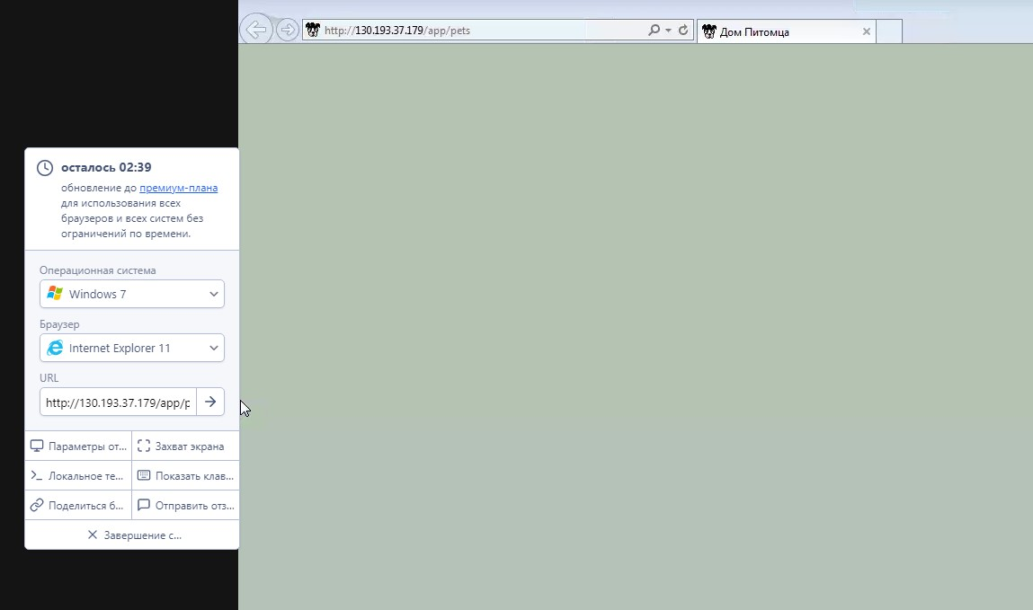
БР-6 | Ссылки в футоре на социальные сети не ативны | Hight | Открыть сайт http://130.193.37.179/app/pets | 1. Перейти на главную страницу сайта, нажав кнопку "Питомцы" 2. Нажать на иконки социальных сетей в футоре страницы 3. Перейти на страницу "О нас" 4. Нажать на иконки социальных сетей в футоре страницы 5. Перейти на страницу "Контакты" 6.Нажать на иконки социальных сетей в футоре страницы | Ожидаемый результат: Принажатии на любую иконку социальных сетей происходить переход на их аккаунт Фактический результат: Иконки социальных сетей не активны, перехода не происходит | ОС Windows 10; браузер Yandex версия 22.1.3.855
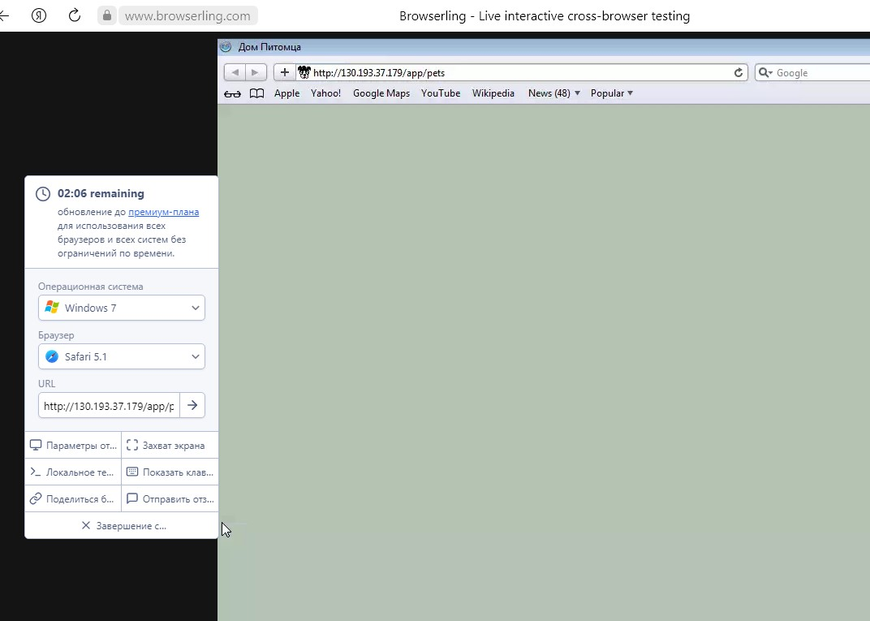
БР-7 | Сайт не загружается в браузерах: Internet Explorer 11, Safari 5.1. | Hight | 1.Открыть сайт http://130.193.37.179/app/pets 2. Открыть приложение Browserling https://www.browserling.com/ | 1.Перейти на главную страницу сайта, нажав кнопку "Питомцы" 2.Копировать URL адрес страницы http://130.193.37.179/app/pets 3. Перейти в приложение Browserling 4. В строку ввода данных вставить скопированний URL 5. В выпадающем списке операционных систем выбрать Windows 7 6. В выпадающем списке браузеров выбрать Internet Explorer 11 7. Нажать кнопку "найти" 8. В выпадающем списке браузеров выбрать Safari 5.1. 9. Нажать кнопку "найти" | Ожидаемый результат: Страница сайта загружается, данные отображаются коррректно Фактический результат: Страница сайта загружается частично, данные отсутствуют | ОС Windows 10; браузер Yandex версия 22.1.3.856
БР-8 | Отсутствует адрес приюта в разделе "Контакты" | Hight | Открыть сайт http://130.193.37.179/app/pets | 1. Нажать кнопку "Контакты" и перейти в раздел | Ожидаемый результат: Есть адрес приюта Фактический результат: Нет адреса приюта | ОС Windows 10; браузер Yandex версия 22.1.3.857
БР-9 | Отсутствует карта/схема проезда в приют в разделе "Контакты" | Medium | Открыть сайт http://130.193.37.179/app/pets | 1. Нажать кнопку "Контакты" и перейти в раздел | Ожидаемый результат: Есть схема/карта проезда в приют Фактический результат: Нет смемы/карты проезда в приют | ОС Windows 10; браузер Yandex версия 22.1.3.858
БР-10 | В разделе счастливчики не отображаются животные | Hight | Открыть сайт http://130.193.37.179/app/pets | 1. Перейти в раздел "Питомцы" 2. Нажать кнопку "Счастливчики" | Ожидаемый результат: Отображаются карточки животных с пометкой "хотят забрать" Фактический результат: Появляется надпись "приют пуст" | ОС Windows 10; браузер Yandex версия 22.1.3.859
БР-11 | Допускается ввод чисел и символов в поле "найти питомца" | Hight | Открыть сайт http://130.193.37.179/app/pets | 1. В поле "Найти питомца" ввести 123456 2. Сбросить данные, нажав крестик 3. В поле "Найти питомца" ввести (/*-) | Ожидаемый результат: Запрет ввода некоректных данных, появляется сообшение об ошибке и подсказка Фактический результат: Данные вводятся, поис результатов не дал | ОС Windows 10; браузер Yandex версия 22.1.3.860 | Ошибок нет, статус код 200
БР-12 | В выпадающем списке "Вид животного" не корректные значения | Hight | Открыть сайт http://130.193.37.179/app/pets | 1. Перейти в раздел "Питомцы" 2. Нажать мышкой в поле выпадающего списка "Вид животного" | Ожидаемый результат: В списке: кошка, собака, попугай, обезьяна Фактический результат: В списке: герой, кот, кошка, обезьянка, обезьянка, попугай | ОС Windows 10; браузер Yandex версия 22.1.3.861
БР-13 | В выпадающем списке "Порода" не корректные значения | Hight | Открыть сайт http://130.193.37.179/app/pets | 1. Перейти в раздел "Питомцы" 2. Нажать мышкой в поле выпадающего списка "Порода" | Ожидаемый результат: В списке: индийский, корелла, немецкая овчарка, питбуль, сибирская кошка Фактический результат: В списке: индийский, корелла, немецкая овчарка, питбуль, питбуль, розовая | ОС Windows 10; браузер Yandex версия 22.1.3.862
БР-14 | В выпадающем списке "Пол" значения повторяются | Medium | Открыть сайт http://130.193.37.179/app/pets | 1. Перейти в раздел "Питомцы" 2. Нажать мышкой в поле выпадающего списка "Пол" | Ожидаемый результат: В списке: мальчик, девочка Фактический результат: В списке: девочка, кобель, мальчик, сучка | ОС Windows 10; браузер Yandex версия 22.1.3.863
БР-15 | В слове кобель из выпадающего списка "Пол" орфографическая ошибка | Low | Открыть сайт http://130.193.37.179/app/pets | 1. Перейти в раздел "Питомцы" 2. Нажать мышкой в поле выпадающего списка "Пол" | Ожидаемый результат: Кобель Фактический результат: Кабель | ОС Windows 10; браузер Yandex версия 22.1.3.864
БР-16 | В поле "Возраст" можно ввести значение -120 | Hight | Открыть сайт http://130.193.37.179/app/pets | 1. Перейти в раздел "Питомцы" 2. Нажать мышкой в поле выпадающего списка "Возраст" 3. Ввести значение -120 | Ожидаемый результат: Появляется окно предупреждающее об ошибке и подсказка Фактический результат: результат принят, поиск результатов не дал | 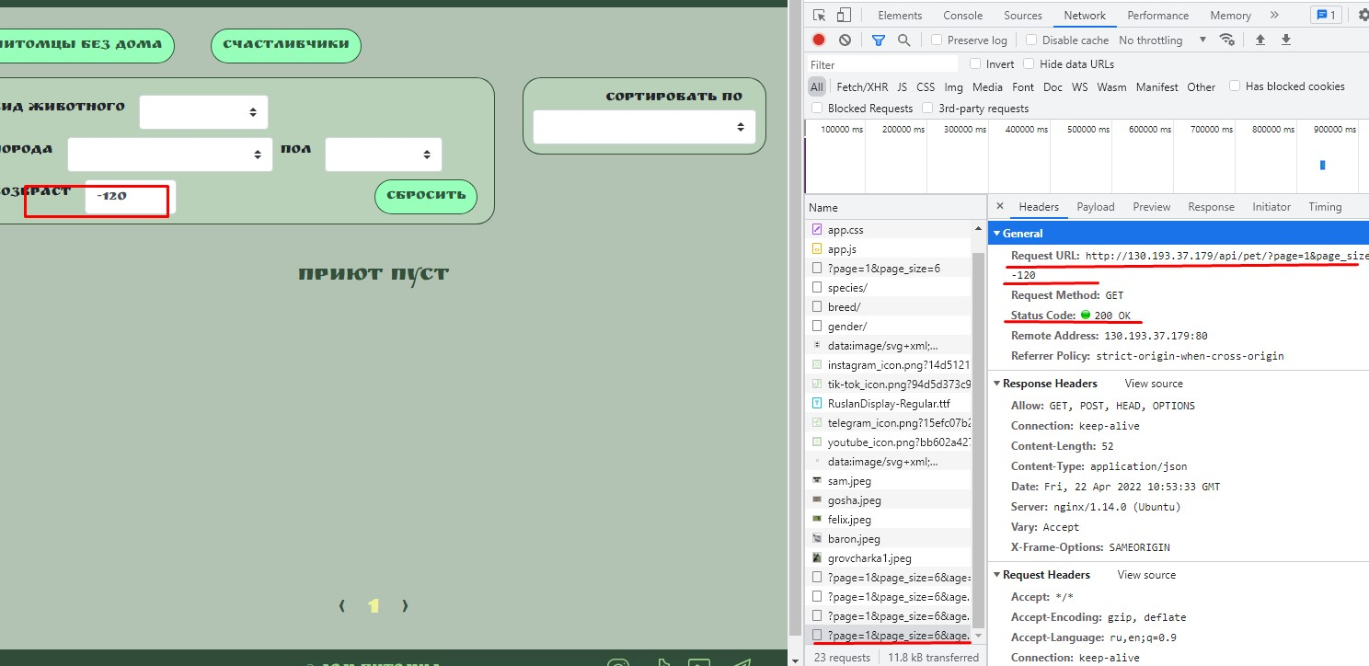 ОС Windows 10; браузер Yandex версия 22.1.3.865

